상품제안서
오아 플렉시블 넥밴드 휴대용 미니 선풍기 | 상품코드: F18749

 |  |  |  |  |  |  | 02-412-0044 | www.easy1.co.kr
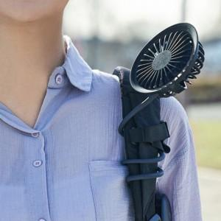 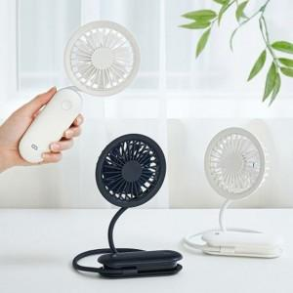 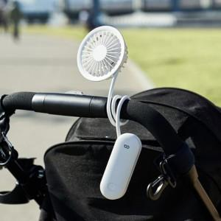

【상세/제작정보】 | 7엽 날개로 조용한바람! 원하는 곳에 원하는 형태로 두손을 자유롭게

【인쇄/포장옵션】 | 레이저 / 포장지포장

【공급단가】 | 수량 | 50~ | 100~ | 500~ | 1,000~ | 2,000~
*VAT별도 | 단가 | 15,340원 | 14,770원 | 14,200원 | 13,730원 | 13,500원

【상품 URL】 | https://dev.easy1.co.kr:443/src/goods_detail.php?gdno=18749

